別紙2（「Web申請システム」利用申込について）
「Web申請システム」利用申込について
別紙2（「Web申請システム」利用申込について）

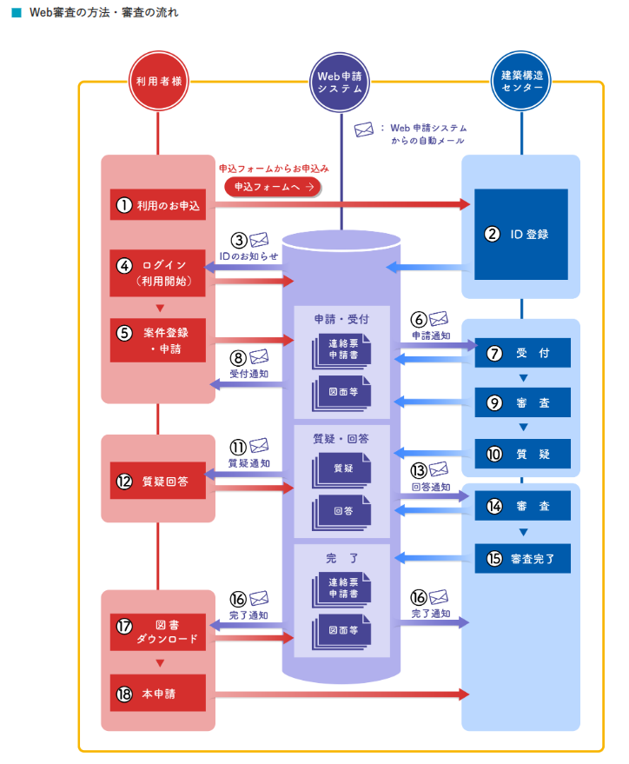

①ホームページの「Web申請システム 利用お申込みはこちらから」をクリックします。

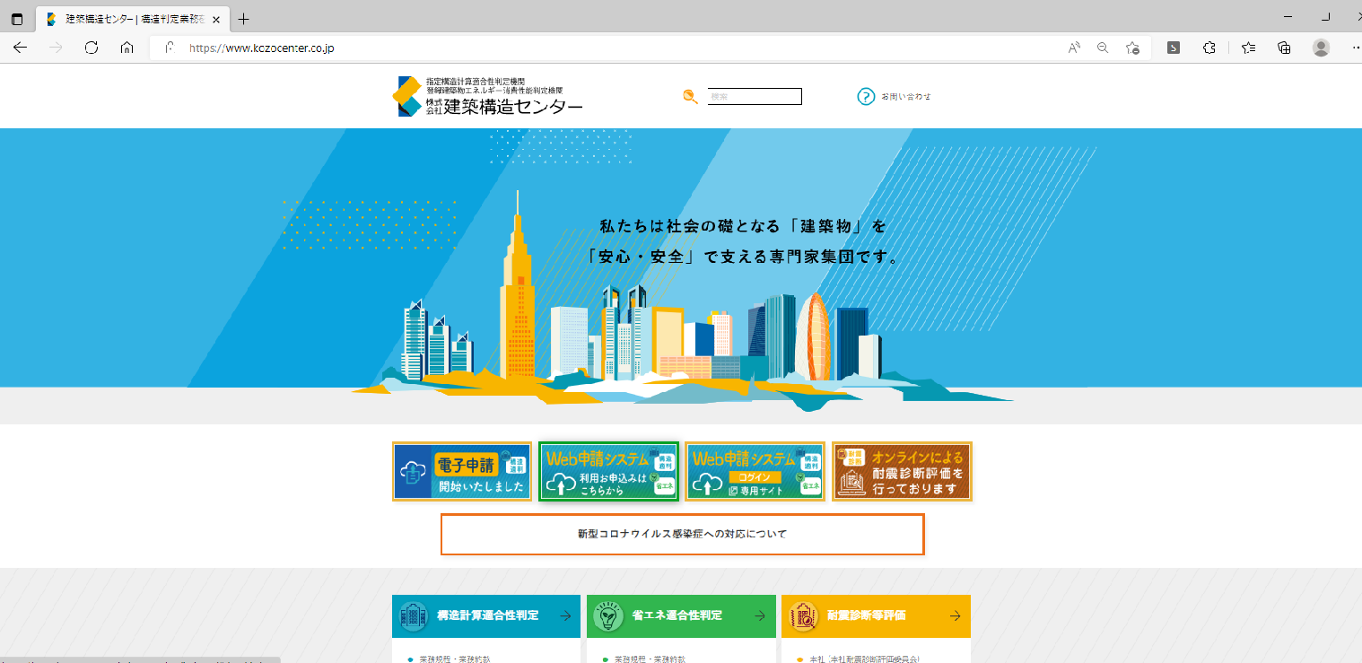

②「お申込みフォーム」をクリックします。

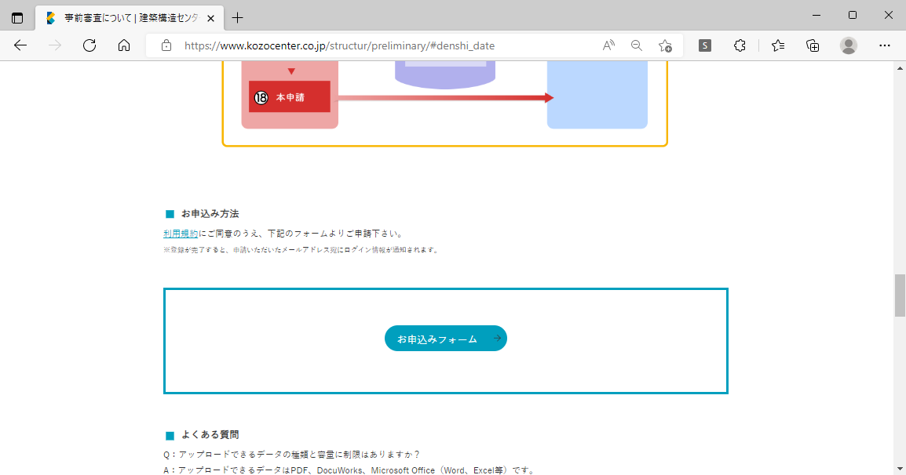

③「Web申請システムお申込みフォーム」に必要事項を入力し、「確認画面へ」をクリックします。

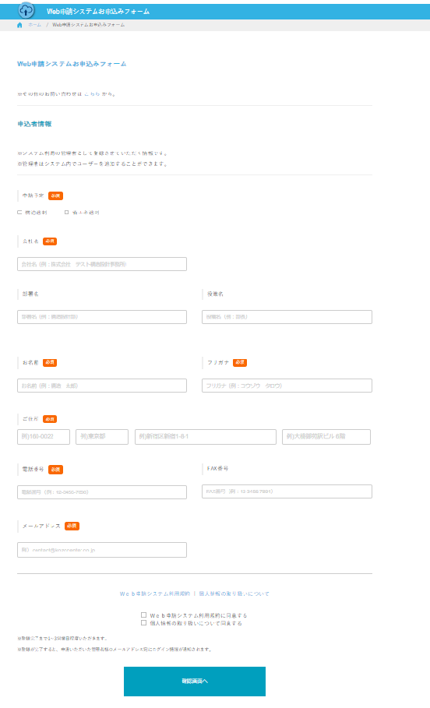

④入力内容を確認し、「送信する」をクリックします。

記入例
「Web申請システム」 ご利用の場合はこちらからログインをお願いします。↓
❖ |  | Web申請システムのIDをお持ちでない方は |  |  |  |  |  |  |  |  |  |  |  |  |  |  |  |  | → | 申込フォームへ
❖ |  | 既にWeb申請システムのIDをお持ちの方は |  |  |  |  |  |  |  |  |  |  |  |  |  |  |  |  | → | ログイン画面へ
※ 「Web申請システム」ご利用の場合は連絡票を送付頂く必要はございません。 システムにログイン後入力いただきます。

記入例
KKC様式E-02 |  |  |  |  |  |  |  |  |  |  |  |  |  |  |  |  |  |  | 送付日 |  | 2024-02-01
 |  |  |  |  |  |  |  |  |  |  |  |  |  | 〒 | 160-0022
株式会社 建築構造センター |  |  |  |  |  |  | 本社 省エネ判定部 |  |  |  |  | 行 |  | 東京都新宿区新宿1-8-1
 |  |  |  |  |  |  |  |  |  |  |  |  |  | 大橋御苑駅ビル6階
 | ＦＡＸ： |  | 03-3350-1261 |  |  |  |  |  |  |  |  |  |  | TEL： |  |  | 03-6273-1082
 |  |  |  |  |  |  |  |  |  |  |  |  |  | E-mail： |  |  | kkc-ecinfo01@kozocenter.co.jp
下記に記入の上、本連絡票をFAX又はE-mail にて送付してください。
申請時の添付図書、添付書類については、別紙（省エネ 提出書類一覧）をご覧ください。
建築物エネルギー消費性能適合性判定 連絡票

【申請情報】
申請区分（省エネ） |  |  |  | ■ | 確保計画 |  |  | □ | 計画通知 |  |  |  | （ | □ | 計画変更の別 |  |  |  | ） | □ | 軽微変更該当証明申請
構造適判との併願申請の有無 |  |  |  |  |  |  | ■ | 有 |  |  |  | □ | 無
審査区分 |  |  |  | ■ | 事前審査 |  |  | □ | 本審査 |  | ※1
提出媒体 |  |  |  | ■ | データ | （ | ■ | 電子申請の予定有 ） |  |  |  |  |  | ※1 |  |  |  | □ | 紙
提出方法 |  |  |  | ■ | Web申請システム ※1 |  |  |  |  |  | □ | 他社ツール |  |  |  |  |  | □ | 郵送 |  |  | □ | 来社
提出予定日 |  |  |  | 2024-02-01 |  |  |  |  |  |  |  | 予定 |  | （ |  | ： |  | 頃来社予定）
判定通知書交付 |  |  |  | 2024-03-15 |  |  |  |  |  |  |  | 希望 |  | ※2
※1 電子申請の場合は、Web申請システムの事前審査からご申請ください。
※2 弊社から発行する書類、副本等は、原則、代理者の方へお渡しいたします。
【建物情報】
建築物の名称 |  |  |  | （仮称）建築構造センター 新築工事 |  |  |  |  |  |  |  |  |  |  |  |  |  |  |  | 建設地 (都道府県) |  |  | 東京都

延べ面積 |  |  |  | 2345.67 |  |  |  | ㎡ | 構造 |  |  | RC |  |  |  | 造 | 階数（地上/地下） |  |  |  | 4 |  | ／ | 1
一次エネ計算 |  |  |  | ■ | モデル建物法 |  |  |  | □ | 標準入力法
【連絡先情報】
 |  |  |  | 会社名 |  | 株式会社 テスト設計事務所 |  |  |  |  |  |  |  |  | 部署名 |  |  | 設計一課
申請担当者 |  |  |  | 氏名 |  | 開発 晋三 |  |  |  |  |  |  |  |  | E-mail |  |  | kaihatsu@test.co.jp
 |  |  |  | TEL |  | 03-1234-5678 |  |  |  |  |  |  |  |  | Fax |  |  | 03-1234-8888
 |  |  |  | 会社名 |  | 株式会社 構造設計 |  |  |  |  |  |  |  |  | 部署名
省エネ担当者 |  |  |  | 氏名 |  | 構造 太郎 |  |  |  |  |  |  |  |  | E-mail |  |  | taro@test.co.jp
 |  |  |  | TEL |  | 03-9999-1234 |  |  |  |  |  |  |  |  | Fax |  |  | 03-9999-5555
 |  |  |  | 会社名 |  | 有限会社 御苑設備設計 |  |  |  |  |  |  |  |  | 部署名
その他担当者 |  |  |  | 氏名 |  | 設備 四郎 |  |  |  |  |  |  |  |  | E-mail |  |  | setsubi@test.co.jp
 |  |  |  | TEL |  | 03-2345-6789 |  |  |  |  |  |  |  |  | Fax |  |  | 03-2345-6666
【請求書の宛名及び送付先】※3※4
 |  |  |  | 会社名 |  | 新宿興業 株式会社
請求書の宛名 |  |  |  | 役職 |  | 代表取締役社長
（省エネ） |  |  |  | 氏名 |  | 不動 三太
 |  |  |  | 会社名 |  | 株式会社 テスト設計事務所 |  |  |  |  |  |  |  |  | 部署名 |  |  | 設計一課
請求書の送付先 |  |  |  | 氏名 |  | 開発 晋三 |  |  |  |  |  |  |  |  | E-mail |  |  | kaihatsu@test.co.jp
（省エネ） |  |  |  | TEL |  | 03-1234-5678 |  |  |  |  |  |  |  |  | Fax |  |  | 03-1234-8888
 |  |  |  | 住所 |  | 〒 | 111-2222 |  |  |  | 東京都 |  |  |  | 新宿区新宿1-1-1
※3 未定の場合は、わかり次第ご連絡ください。
※4 送付先の方の了承の上、ご記入ください。
【確認申請先（予定を含む）の連絡先】※3
確認検査機関等 |  |  |  | 機関名 |  | 株式会社 新宿確認センター |  |  |  |  |  |  |  |  | 支店名・部署名 |  |  | 新宿本店 確認審査部
の連絡担当者 |  |  |  | 氏名 |  | 確認 次郎 |  |  |  |  |  |  |  |  | E-mail
 |  |  |  | TEL |  | 03-4444-5555 |  |  |  |  |  |  |  |  | Fax |  |  | 03-6666-7777
【備考】

